Vejledning
Vejledning til indrapportering

Indrapportering af regnskabstal:

I forbindelse med indrapporteringen af regnskabstal til Region Nordjylland, skal der udelukkende indtastes oplysninger
i de kolonner, hvor cellerne er markeret med hvid. Her vist med eksempel for 2014:

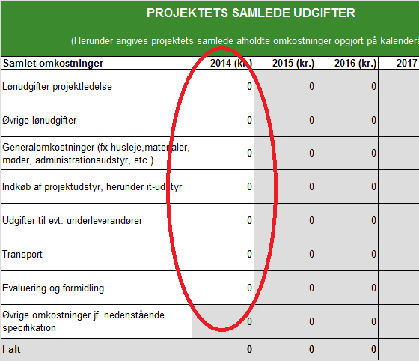

Ved indrapporteringen i 2015 er 2014 kolonnen således låst, og der skal udelukkende tastes oplysninger
i 2015-kolonnen.

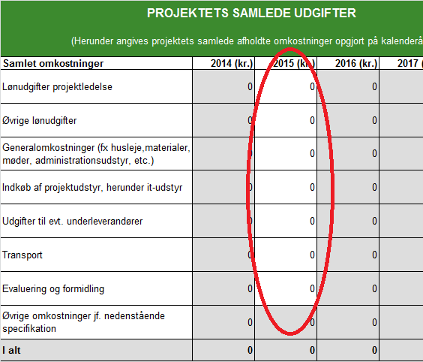

Opdatering af budgettal.

I forbindelse med indrapporteringen af regnskabstal for 2015, skal de fremadrettede budgetoplysninger tilfrettes over projektets
restperiode. Bemærk tallene i 2014 her vil være de faktisk afholdte omkostninger i 2014, således oversigten samlet viser
den opdaterede forventning til de samlede omkostninger på projektet i hele perioden.

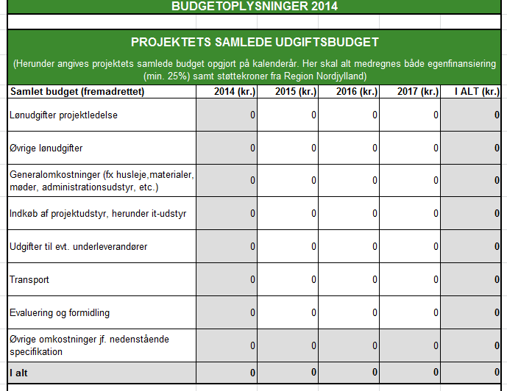

Budgetafvigelser:

Disse beløb beregnes automatisk og sammenligner årets faktiske omkostninger med de forventede.

I 2014 sammenlignes med det oprindelige budget, og i 2015 sammenlignes med de i 2014 opdaterede budgetoplysninger for 2015 osv.
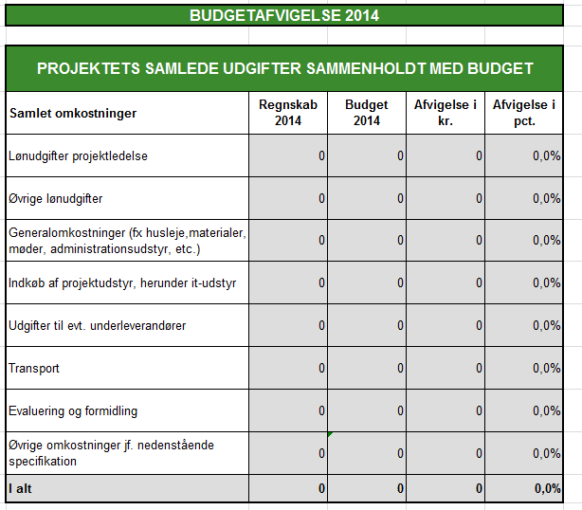

Finansiering:

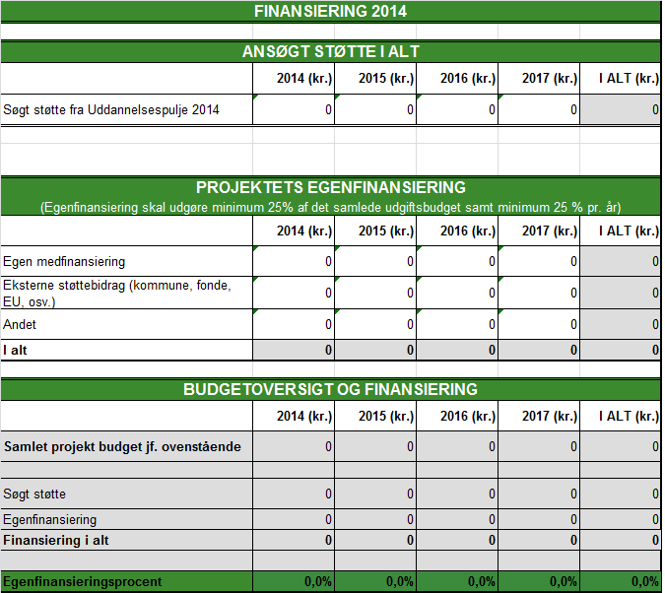

Udgangspunktet for finansieringen er det godkendte oprindelige budget. Eventuelle afvigelser skal registreres under finansiering.
Er der således afholdt færre eller flere omkostninger end forventet i det enkelte år vil dette som udgangspunkt skulle reguleres
under egenfinansieringen.

